图表汇总
测试数据图表汇总
生成时间: 2026-02-05 09:13:25
配置数量: 1 | 最大循环数: 1

配置: sa_power_25_b78_bw100_scs30_LOW
参数: band:78 bw:100 scs:30 range:LOW
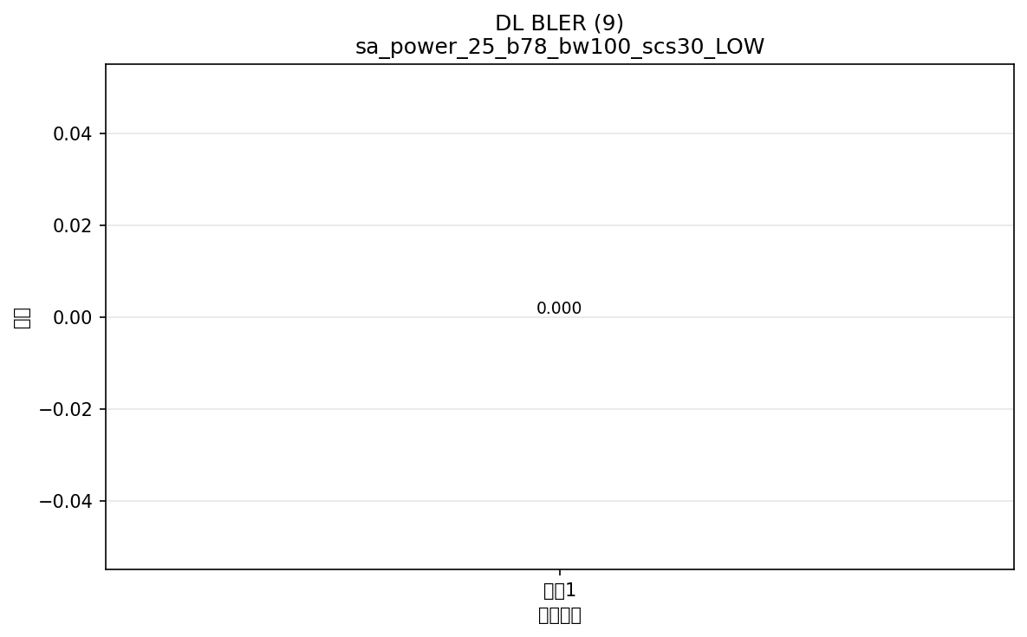

命令: FETCh:NR:BLER:DL:RESult?
提取位置: 9
循环数据: | 循环1: 0.000



命令: FETCh:NR:BLER:UL:RESult?
提取位置: 9
循环数据: | 循环1: 0.000

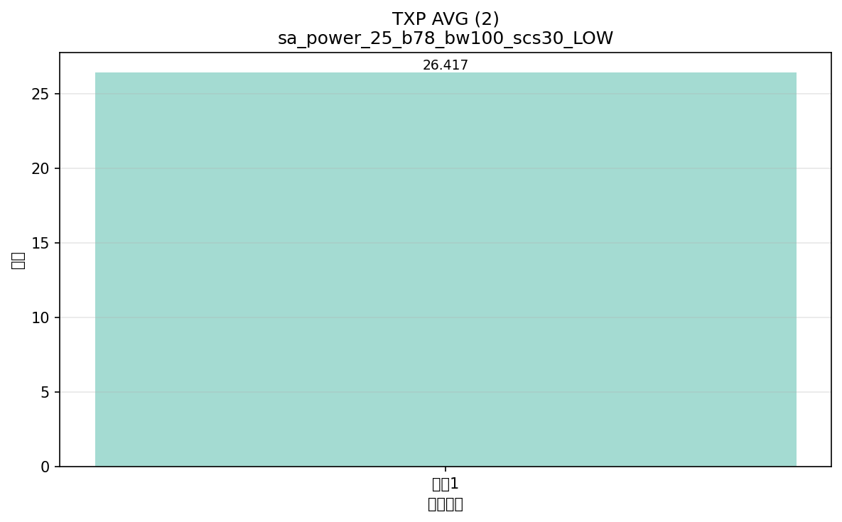

命令: FETCh:NR:MEValuation:TXP:AVG?
提取位置: 2
循环数据: | 循环1: 26.417

